凯伦经销商展厅模型目录
防水展模型清单 价格不含运费
序号 | 分类 | 物料编码 | 系统名称 | 尺寸规格（mm） | 照片 （仅供参考，以实际稳准） | 单位 | 销售价格 | 备注
1 | 工民建防水模型/样块 | 67030078 | 伦顶屋面演示模型 （带水循环展示） | 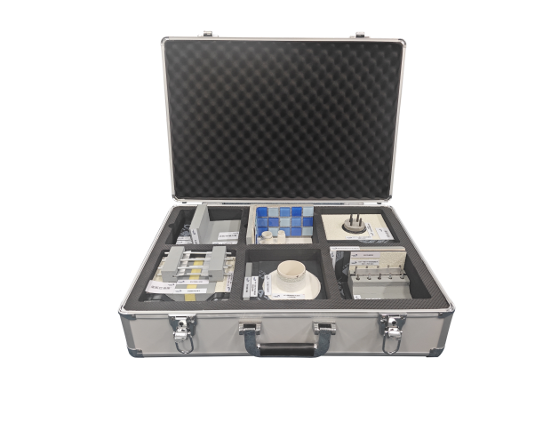 500*400 |  | 个 | 4,000 | 外购
2 | 工民建防水模型/样块 | 67030079 | 虹吸排水收集系统模型 （带水循环展示） | 620*470 |  | 个 | 3,750 | 外购/自制
3 |  |  | 暗挖隧道模型 | 400*400 |  | 个 | 3,600 | 外购
4 | 工民建防水模型/样块 | 67030001 | 地下室/管廊 | 300*300 |  | 个 | 400 | 自制
 |  |  |  |  |  | 个 | 259
6 | 工民建防水模型/样块 | 67030105 | 后浇带 | 300*300 |  | 个 | 400 | 自制
 |  |  |  |  |  | 个 | 259
8 | 工民建防水模型/样块 | 67030108 | 桩头 | 300*300 |  | 个 | 400 | 自制
 |  |  |  |  |  | 个 | 259
10 | 工民建防水模型/样块 | 67030115 | 阴角处理 | 300*300 |  | 个 | 400 | 自制
 |  |  |  |  |  | 个 | 259
12 | 工民建防水模型/样块 | 67030103 | 底板/侧墙交圈 | 300*300 |  | 个 | 400 | 自制
 |  |  |  |  |  | 个 | 259
14 | 工民建防水模型/样块 | 67030118 | 穿板管 | 300*300 |  | 个 | 400 | 自制
 |  |  |  |  |  | 个 | 259
16 | 工民建防水模型/样块 | 67030121 | 外防内贴 | 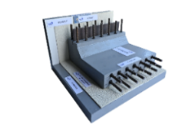 300*300 |  | 个 | 400 | 自制
 |  |  |  |  |  | 个 | 259
18 | 工民建防水模型/样块 | 67030069 | 锚杆 | 300*300 |  | 个 | 400 | 自制
 |  |  |  |  |  | 个 | 259
20 | 工民建防水模型/样块 | 67030075 | 卫生间 | 300*300 |  | 个 | 400 | 自制
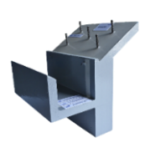
 |  |  |  |  |  | 个 | 259
22 | 工民建防水模型/样块 | 67030076 | 坡屋面檐沟 | 300*300 |  | 个 | 400 | 自制
 |  |  |  |  |  | 个 | 259
24 | 工民建防水模型/样块 | 67030072 | 穿墙群管 | 300*300 |  | 个 | 400 | 自制
 |  |  |  |  |  | 个 | 259
26 |  |  | 格构柱 | 300*300 |  | 个 | 400 | 自制
27 | 工民建防水模型/样块 | 67030080 | 水中粘结演示 | 1m*0.6m |  | 个

